Trang_bìa
Posts and Telecommunications Institute of Technology |  |  |  |  |  |  | Thiết kế |  | Tài liệu phát triển |  | Tên hệ thống |  | Hoàn thành đơn hàng |  |  |  | Người tạo |  | LH.Anh | Ngày tạo |  | 2023-10-01
 |  |  |  |  |  |  |  |  |  |  |  |  |  |  |  |  | Người cập nhật |  |  | Ngày cập nhật
 |  |  |  |  |  |  |  |  |  |  | Màn hình (ID) |  | Order_Detail_Shipper |  | Màn hình (Tên) |  | Màn hình Chi Tiết Đơn Hàng

 | QUAN LY SINH VIEN Tài liệu phát triển hệ thống

 | Version 1.0

 |  |  |  |  |  |  |  |  |  | 1. Mục đích |  |  | 7. Giao diện màn hình
 |  |  |  |  |  |  |  |  |  | 2. Giới hạn hoạt động |  |  | 8. Danh sách hạng mục
 |  |  |  |  |  |  |  |  |  | 3. Giới hạn hệ thống |  |  | 9. Khái quát chức năng
 |  |  |  |  |  |  |  |  |  | 4. Chức năng liên quan |  |  | 10. Xử lý chi tiết
 |  |  |  |  |  |  |  |  |  | 5. Không bao gồm
 |  |  |  |  |  |  |  |  |  | 6. Sơ đồ

Posts and Telecommunications Institute of Technology |  |  |  |  |  |  | Thiết kế |  | Tài liệu phát triển |  | Tên hệ thống |  | Hoàn thành đơn hàng |  |  |  | Người tạo |  | LH.Anh | Ngày tạo |  | 2023-10-01
 |  |  |  |  |  |  |  |  |  |  |  |  |  |  |  |  | Người cập nhật |  |  | Ngày cập nhật
 |  |  |  |  |  |  |  |  |  |  | Màn hình (ID) |  | Order_Detail_Shipper |  | Màn hình (Tên) |  | Màn hình Chi Tiết Đơn Hàng

 | Lịch sử chỉnh sửa

 | Ver |  | Ngày cập nhật |  |  | Nội dung cập nhật |  |  |  |  |  |  | Người cập nhật
 |  |  |  |  |  |  |  |  |  |  |  |  |  | Ngày duyệt |  | Người duyệt |  | Ngày duyệt |  |  | Người duyệt
 | 1 |  | 2023-10-01 |  |  | Tạo mới |  |  |  |  |  |  | LH.Anh

Posts and Telecommunications Institute of Technology |  |  |  |  |  |  | Thiết kế |  | Tài liệu phát triển |  | Tên hệ thống |  | Hoàn thành đơn hàng |  |  |  | Người tạo |  | LH.Anh | Ngày tạo |  | 2023-10-01
 |  |  |  |  |  |  |  |  |  |  |  |  |  |  |  |  | Người cập nhật |  |  | Ngày cập nhật
 |  |  |  |  |  |  |  |  |  |  | Màn hình (ID) |  | Order_Detail_Shipper |  | Màn hình (Tên) |  | Màn hình Chi Tiết Đơn Hàng

 | 1. Mục đích
 |  | - Dùng để người giao hàng xem thông tin người nhận
 |  | - Dùng để cho người giao hàng biết được giao hàng gì cho khách
 |  | - Sau khi nhấn nút hoàn tất thì đơn hàng sẽ chuyển trạng thái hoàn thành.

 | 2. Giới hạn hoạt động
 |  | Không có

 | 3. Giới hạn hệ thống
 |  | Không có

 | 4. Chức năng liên quan
 |  | Không có

 | 5. Không bao gồm
 |  | Không có

Posts and Telecommunications Institute of Technology |  |  |  |  |  |  | Thiết kế |  | Tài liệu phát triển |  | Tên hệ thống |  | Hoàn thành đơn hàng |  |  |  | Người tạo |  | LH.Anh | Ngày tạo |  | 2023-10-01
 |  |  |  |  |  |  |  |  |  |  |  |  |  |  |  |  | Người cập nhật |  |  | Ngày cập nhật
 |  |  |  |  |  |  |  |  |  |  | Màn hình (ID) |  | Order_Detail_Shipper |  | Màn hình (Tên) |  | Màn hình Chi Tiết Đơn Hàng

Màn hình Chi Tiết Đơn Hàng
 | 6. Sơ đồ

Khởi động
hệ thống

màn hình Menu

Customer
Order
Staff

 | Table

 |  |  | № | Loại | Tên |  |  |  |  |  | I/O | Ghi chú
 |  |  | 1 | M | Customer |  |  | Table quản lý khách hàng |  |  | O
 |  |  | 2 | M | Order |  |  | Table quản lý đơn hàng |  |  | I/O
 |  |  | 4 | M | Staff |  |  | Table quản lý nhân viên |  |  | O
 |  |  | 5
 |  |  | 6
 |  |  | 7
 |  |  | 8
 |  |  | 9
 |  |  | 10

 |  |  |  | ※ Loại (M: Master / T: Transaction table / Ⅰ: INI file / W: work table / V: view / S: stored procedures / L: SQL loader / F: file)

Thiết_kế
Posts and Telecommunications Institute of Technology |  |  |  |  | Thiết kế |  |  | Tài liệu phát triển |  |  |  |  | Tên hệ thống |  |  | Hoàn thành đơn hàng |  |  | Người tạo | LH.Anh | Ngày tạo | 2023-10-01
 |  |  |  |  |  |  |  |  |  |  |  |  |  |  |  |  |  |  | Người cập nhật |  | Ngày cập nhật
 |  |  |  |  |  |  |  |  |  |  |  |  | Màn hình (ID) |  |  | Order_Detail_Shipper |  | Màn hình (Tên) | Màn hình Chi Tiết Đơn Hàng

 | 7. Giao diện màn hình
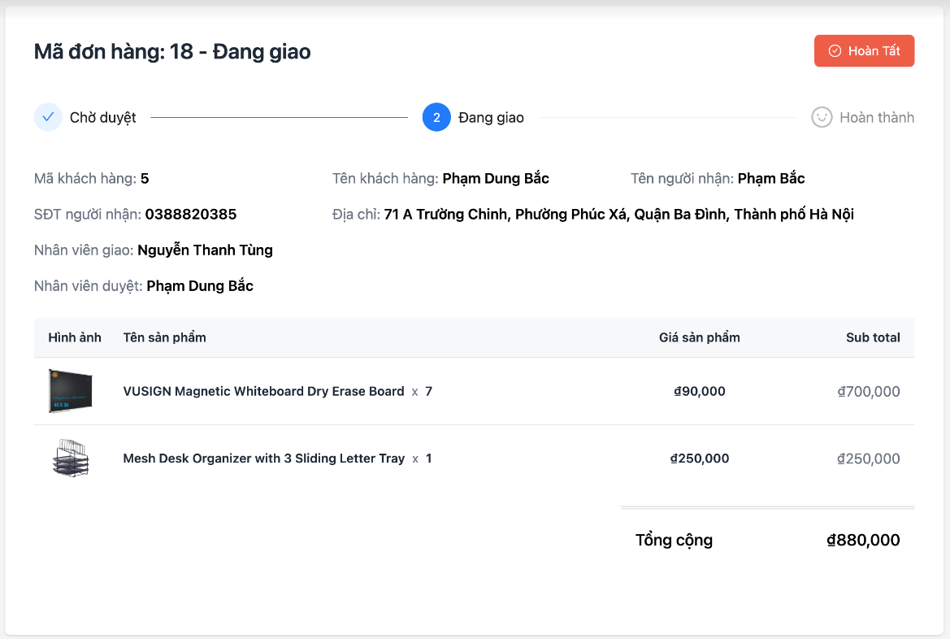

Posts and Telecommunications Institute of Technology |  |  |  |  | Thiết kế |  |  | Tài liệu phát triển |  |  |  |  | Tên hệ thống |  |  | Hoàn thành đơn hàng |  |  | Người tạo | LH.Anh | Ngày tạo | 2023-10-01
 |  |  |  |  |  |  |  |  |  |  |  |  |  |  |  |  |  |  | Người cập nhật |  | Ngày cập nhật
 |  |  |  |  |  |  |  |  |  |  |  |  | Màn hình (ID) |  |  | Order_Detail_Shipper |  | Màn hình (Tên) | Màn hình Chi Tiết Đơn Hàng

 | 8. Danh sách hạng mục

 |  | [Vùng hiển thị cố định]
 |  | № | Tên hạng mục |  |  | Control |  |  |  |  | Nội dung hiển thị |  |  |  |  |  |  | Ý nghĩa
 |  | 1 | Mã đơn hàng |  |  | TextView |  |  |  |  | Mã đơn hàng |  |  |  |  |  |  | Mô tả nội dung hiển thị cho người dùng
 |  | 2 | Trạng thái đơn hàng TimeLine |  |  | Time Line |  |  |  |  | Trạng thái đơn hàng hiện tại |  |  |  |  |  |  | Mô tả nội dung hiển thị cho người dùng
 |  | 3 | Mã khách hàng |  |  | TextView |  |  |  |  | Mã khách hàng |  |  |  |  |  |  | Mô tả nội dung hiển thị cho người dùng
 |  | 4 | Tên khách hàng |  |  | TextView |  |  |  |  | Tên khách hàng |  |  |  |  |  |  | Mô tả nội dung hiển thị cho người dùng
 |  | 5 | Tên người nhận |  |  | TextView |  |  |  |  | Tên người nhận |  |  |  |  |  |  | Mô tả nội dung hiển thị cho người dùng
 |  | 6 | SĐT người nhận |  |  | TextView |  |  |  |  | SĐT người nhận |  |  |  |  |  |  | Mô tả nội dung hiển thị cho người dùng
 |  | 7 | Địa chỉ |  |  | TextView |  |  |  |  | Địa chỉ |  |  |  |  |  |  | Mô tả nội dung hiển thị cho người dùng
 |  | 8 | Nhân viên giao |  |  | TextView |  |  |  |  | Nhân viên giao |  |  |  |  |  |  | Mô tả nội dung hiển thị cho người dùng
 |  | 9 | Nhân viên duyệt |  |  | TextView |  |  |  |  | Nhân viên duyệt |  |  |  |  |  |  | Mô tả nội dung hiển thị cho người dùng

 |  | [Vùng nhập]
 |  | № | Tên hạng mục |  | Loại dữ liệu | Độ dài |  |  | Bắt buộc |  |  | I/O | Control |  | Format |  | Ghi chú
 |  | 1 | Mã đơn hàng |  | Chuỗi số |  |  |  |  | Y |  | Out | Text
 |  | 2 | Trạng thái đơn hàng |  | Chuỗi chữ | 20 |  |  |  | Y |  | Out | Text
 |  | 3 | Mã khách hàng |  | Chuỗi số |  |  |  |  | Y |  | Out | Text
 |  | 4 | Tên khách hàng |  | Chuỗi chữ | 50 |  |  |  | Y |  | Out | Text
 |  | 5 | Tên người nhận |  | Chuỗi chữ |  | 50 |  |  | Y |  | Out | Text
 |  | 6 | SĐT người nhận |  | Chuỗi số |  | 11 |  |  | Y |  | Out | Text
 |  | 7 | Địa chỉ |  | Chuỗi số | 225 |  |  |  | Y |  | Out | Text
 |  | 8 | Nhân viên giao |  | Chuỗi chữ |  | 20 |  |  | Y |  | Out | Text
 |  | 9 | Nhân viên duyệt |  | Chuỗi chữ | 20 |  |  |  | Y |  | Out | Text

 |  | [Vùng nút]
 |  | № | Tên hạng mục |  |  | Control |  |  |  |  |  |  |  | Ghi chú
 |  | 1 | Hoàn tất |  |  | Button |  |  |  |  |  |  |  | Nút xác nhận hoàn tất giao hàng cho khách hàng

Posts and Telecommunications Institute of Technology |  |  |  |  | Thiết kế |  |  | Tài liệu phát triển |  |  |  |  | Tên hệ thống |  |  | Hoàn thành đơn hàng |  |  | Người tạo | LH.Anh | Ngày tạo | 2023-10-01
 |  |  |  |  |  |  |  |  |  |  |  |  |  |  |  |  |  |  | Người cập nhật |  | Ngày cập nhật
 |  |  |  |  |  |  |  |  |  |  |  |  | Màn hình (ID) |  |  | Order_Detail_Shipper |  | Màn hình (Tên) | Màn hình Chi Tiết Đơn Hàng

 | 9. Khái quát chức năng
 |  | (1) Hiển thị ban đầu
 |  |  | 1. Hiển thị màn hình ở trạng thái ban đầu

 |  | (2) Xử lý button hoàn tất
 |  |  | 1. Nhấn nút Hoàn tất thì thực hiện mở hộp thoại xác nhận
 |  |  | 2. Đồng ý xác nhận thì chuyển trạng thái đơn hàng sang Hoàn thành
 |  |  | 3. Hủy bỏ thì trở lại màn hình trước đó không có thay đổi

Posts and Telecommunications Institute of Technology |  |  |  |  | Thiết kế |  |  | Tài liệu phát triển |  |  |  |  | Tên hệ thống |  |  | Hoàn thành đơn hàng |  |  | Người tạo | LH.Anh | Ngày tạo | 2023-10-01
 |  |  |  |  |  |  |  |  |  |  |  |  |  |  |  |  |  |  | Người cập nhật |  | Ngày cập nhật
 |  |  |  |  |  |  |  |  |  |  |  |  | Màn hình (ID) |  |  | Order_Detail_Shipper |  | Màn hình (Tên) | Màn hình Chi Tiết Đơn Hàng

 |  | 10. Xử lý chi tiết
 |  |  | (1) Hiển thị ban đầu
 |  |  |  | Xem chi tiết
 |  |  | (2) Chọn hoàn tất
 |  |  |  | Xem chi tiết
 |  |  | (3) Chọn đồng ý trong Popup xác nhận
 |  |  |  | Xem chi tiết
 |  |  | (4) Chọn hủy bỏ trong Popup xác nhận
 |  |  |  | Xem chi tiết

Xử lý chi tiết 10.2
Posts and Telecommunications Institute of Technology |  |  |  | Thiết kế | Tài liệu phát triển |  | Tên hệ thống | Hoàn thành đơn hàng |  |  | Người tạo | LH.Anh | Ngày tạo | 2023-10-01
 |  |  |  |  |  |  |  |  |  |  | Người cập nhật |  | Ngày cập nhật
 |  |  |  |  |  |  | Màn hình (ID) | Order_Detail_Shipper |  | Màn hình (Tên) | Màn hình Chi Tiết Đơn Hàng

 | 10. Xử lý chi tiết
 |  | (2) Chọn button Hoàn tất
 |  |  | 1. Nhấn vào nút Hoàn tất

 |  |  | 2. Hiển thị Popup thông báo xác nhận hoàn tất đơn hàng

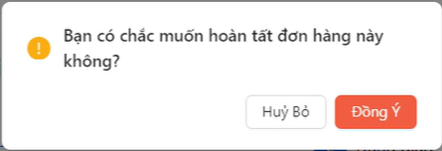

 |  |  |  |  |  | Giao diện minh hoạ

№ | Tên hạng mục |  |  | Nội dung check |  |  |  |  | Message
1 | Lỗi quyền |  |  | Trường hợp không có quyền, báo lỗi |  |  |  |  | HAS_NOT_PERMISSION_DONE_ORDER

Xử lý chi tiết 10.3
Posts and Telecommunications Institute of Technology |  |  |  |  | Thiết kế |  | Tài liệu phát triển |  | Tên hệ thống | Hoàn thành đơn hàng |  | Người tạo | LH.Anh | Ngày tạo | 2023-10-01
 |  |  |  |  |  |  |  |  |  |  |  | Người cập nhật |  | Ngày cập nhật
 |  |  |  |  |  |  |  |  | Màn hình (ID) | Order_Detail_Shipper | Màn hình (Tên) | Màn hình Chi Tiết Đơn Hàng

 | 10. Xử lý chi tiết
 |  | (3) Chọn đồng ý trong Popup xác nhận
 |  |  | 1. Nhấn vào nút Đồng ý
 |  |  | 2. Call API cập nhật trạng thái đơn hàng
 |  |  |  | Xử lý gửi dữ liệu qua API để cập nhật trạng thái đơn hàng (http://localhost:8080/api/shipper/order/{id} - Put Method)
 |  |  | 3. Hiển thị thông báo góc màn hình
 |  |  |  | Hiển thị thông báo về kết quả thực hiện
 |  |  |  | Ở ví dụ này là thông báo cập nhật thành công

 |  |  |  |  |  | Giao diện minh hoạ

 |  |  | 4. Hiển thị lại màn hình chi tiết đơn hàng với trạng thái đã cập nhật
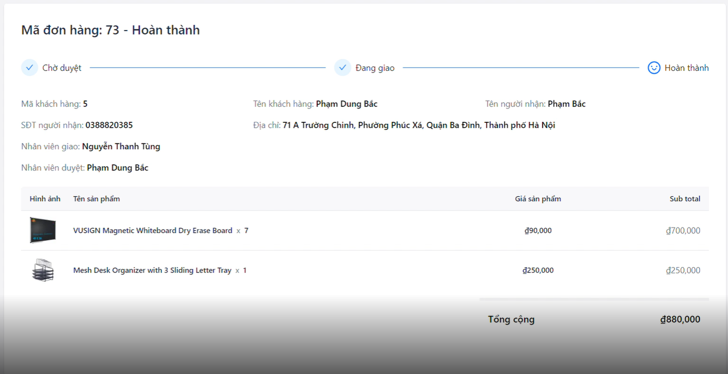

 |  |  |  |  |  |  |  | Hình minh hoạ

Xử lý chi tiết 10.4
Posts and Telecommunications Institute of Technology |  |  |  | Thiết kế | Tài liệu phát triển |  | Tên hệ thống | Hoàn thành đơn hàng |  | Người tạo | LH.Anh | Ngày tạo | 2023-10-01
 |  |  |  |  |  |  |  |  |  | Người cập nhật |  | Ngày cập nhật
 |  |  |  |  |  |  | Màn hình (ID) | Order_Detail_Shipper | Màn hình (Tên) | Màn hình Chi Tiết Đơn Hàng

 | 10. Xử lý chi tiết
 |  | (4) Chọn hủy bỏ trong Popup xác nhận
 |  |  | 1. Nhấn vào nút Hủy bỏ
 |  |  | 2. Hiển thị lại màn hình chi tiết như ban đầu
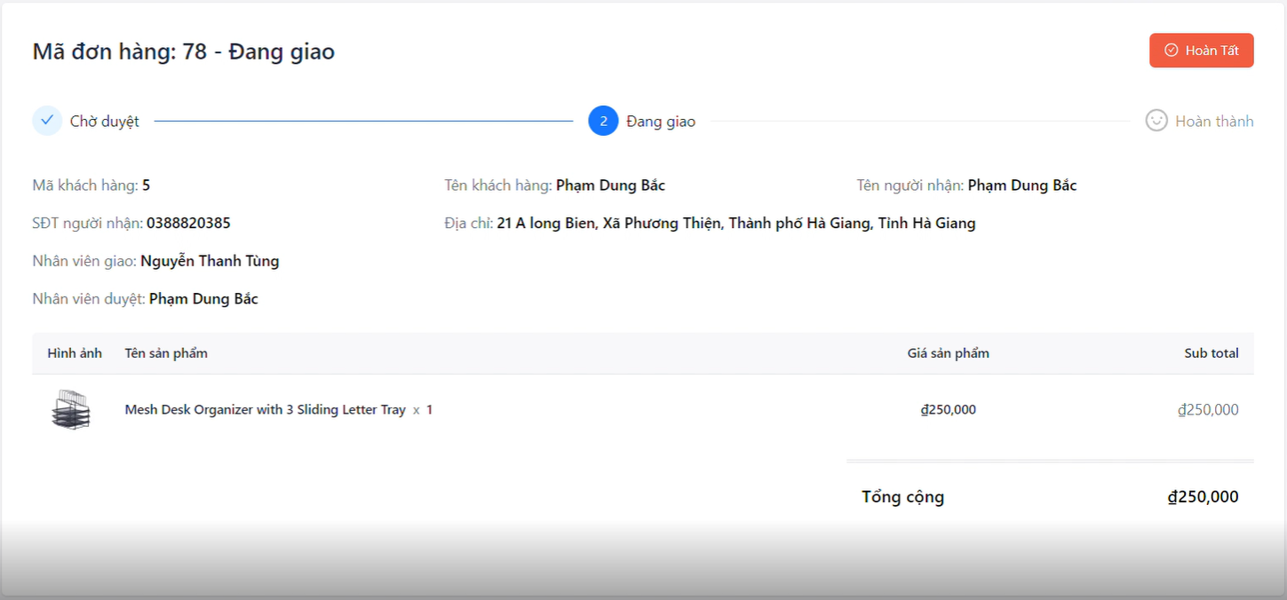

 |  |  |  |  |  | Hình minh hoạ

